상품제안서
카카오 춘식이 피규어 멀티4색볼펜 | 상품코드: S40251

 |  |  |  |  |  |  | 02-713-8555 | www.synergygift.co.kr
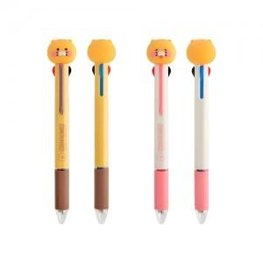

【상세/제작정보】

【인쇄/포장옵션】 | 스티커 / 포장지포장

【공급단가】 | 수량 | 50~ | 100~ | 300~ | 1,000~ | 5,000~
*VAT별도 | 스탠다드 | 3,970원 | 3,820원 | 3,640원 | 3,490원 | 3,360원
 | 스마일 | 3,970원 | 3,820원 | 3,640원 | 3,490원 | 3,360원

【상품 URL】 | https://www.synergygift.co.kr:443/src/goods_detail.php?gdno=40251

